상품제안서
디지토 릴타입 3IN1 시크릿 고속충전 케이블 | 상품코드: S41076

 |  |  |  |  |  |  | 02-713-8555 | www.synergygift.co.kr
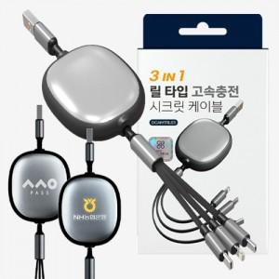

【상세/제작정보】

【인쇄/포장옵션】 | 레이저, DTF필름전사 / 포장지포장

【공급단가】 | 수량 | 100~ | 300~ | 500~ | 1,000~ | 3,000~
*VAT별도 | 단가 | 3,920원 | 3,710원 | 3,530원 | 3,440원 | 3,380원

【상품 URL】 | https://www.synergygift.co.kr:443/src/goods_detail.php?gdno=41076

